상품제안서
S45 이중 보온보냉텀블러 450ml | 상품코드: S38834

 |  |  |  |  |  |  | 02-713-8555 | www.synergygift.co.kr
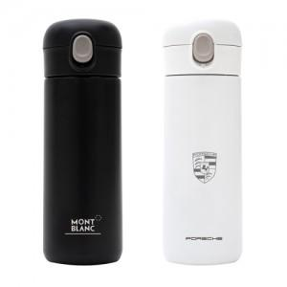 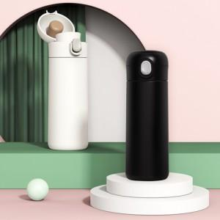

【상세/제작정보】 | <p><span style="font-size: 14pt;">※ 운임비 별도 발생 됩니다.</span></p>

【인쇄/포장옵션】 | 실크, 레이저, 풀칼라 / 포장지포장

【공급단가】 | 수량 | 30~ | 100~ | 500~ | 1,000~ | 3,000~
*VAT별도 | 화이트 | 7,150원 | 6,760원 | 6,430원 | 6,270원 | 6,160원
 | 블랙 | 7,150원 | 6,760원 | 6,430원 | 6,270원 | 6,160원

【상품 URL】 | https://www.synergygift.co.kr:443/src/goods_detail.php?gdno=38834

